Detalhamento_Avarias
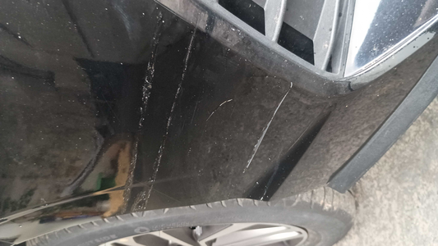
Detalhamento da Cobrança

Cliente | xxxx
Contrato: | xxxx

Placa: | SIW4C21 |  | VALOR TOTAL
Modelo: | HB20S LIMITED PLUS FLEX 1.0 |  | R$320.00
Cor: | PRETO ONIX

1 | Pintura para-choque dianteiro | Valor | R$320.00

